샌드위치 만들기 알고리즘 순서도(4.16)
샌드위치 만들기
 | 1. 슬라이스(단면이 잘려져 있는)된 시판 식빵(종류 상관없이), 땅콩 잼, 딸기 잼, 버터(잼)나이프, 키친타올(깨끗한 행주, 물티슈 등으로 대체 가능)를 냉장고에서 꺼내, 쟁반에 담아 준비한다.
 | 2. 도구와 식탁은 깨끗이 닦고, 물기가 없도록 한다.
 | 3. 시판 식빵들 중, 가장 바깥(가장 왼쪽, 오른쪽에 있는 두 조각)쪽 조각을 제외한, 2조각을 골라, 식빵 봉투에서 꺼내, 식탁에 놓아둔다.
 | 4. 땅콩 잼 쟁반에서 꺼내, 식탁 위에 가져다 두고, 가까이 가져온다.
 | 5. 한 손으로는 땅콩 잼 통을 잡고, 땅콩 잼 통을 잡지않은 다른 손으로, 땅콩 잼 뚜껑을 잡고, 힘을 주어 연다.
 | 6. 땅콩 잼 뚜껑을 땅콩 잼 통 근처, 식탁 위에 놔두고, 땅콩 잼 통을 잡지 않은 다른 손으로, 버터 나이프의 손잡이를 쥔다.
 | 7. 버터 나이프의 나이프 부분을 땅콩 잼 통 내부로 집어 넣고, 넓적한 단면 쪽으로 땅콩 잼을 퍼낸다.
 | 8. 땅콩 잼을 잡았던 손으로, 식탁에 놓인 식빵 하나를 집어든다.
 | 9. 버터 나이프에 발려진 땅콩 잼을, 식빵의 하얗고 넓은 단면 한곳에만, 넓게 펴 바른다.
 | 10. 하얀색 단면이 거의 보이지 않는다면, 땅콩 잼을 바른 식빵을, 아무것도 발리지 않은 단면이 식탁에 닿도록 놔둔다.
 | 11. 버터 나이프를 물로 닦고, 키친타올로 닦아내 물기를 제거한다.
 | 12. 버터 나이프를 식탁위에 놔두고, 한 손으론 땅콩 잼 통을, 땅콩 잼 통을 잡지 않은 손으론 땅콩 잼 뚜껑을 잡고, 돌려서 닫는다.
 | 13. 땅콩 잼 통을 원래 자리에 가져다 두고, 딸기 잼 통을 가까이 가져온다.
 | 14. 5의 행동을, 딸기 잼 통 이라는 객체에 행한다.
 | 15. 두 개의 식빵 중, 하얀색 단면 양쪽 모두 아무것도 발리지 않은 식빵에, 6~10 의 행동을 행한다.
 | 16. 이후 11~12 의 행동을 딸기 잼 통 이라는 객체에 행한다.
 | 17. 딸기 잼 통을 원래 자리에 가져다 두고, 식빵을 각각 한손에 한 조각씩 집어든다.
 | 18. 각자, 잼이 발린 단면 끼리 맞붙도록, 식빵을 붙인다.
 | 19. 맛있게 먹읍시다.

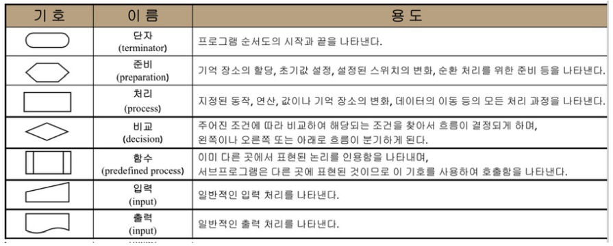
기억 장소 할당 / 초기값 설정 / 스위치 변화 / 순환 처리
지정된 동작/ 연산/ 값/ 기억 장소 변화/ 데이터 이동의 모든 처리과정
프로그램의 시작과 끝

예/ 아니오

 |  |  |  |  |  |  |  |  |  | < 흐름선

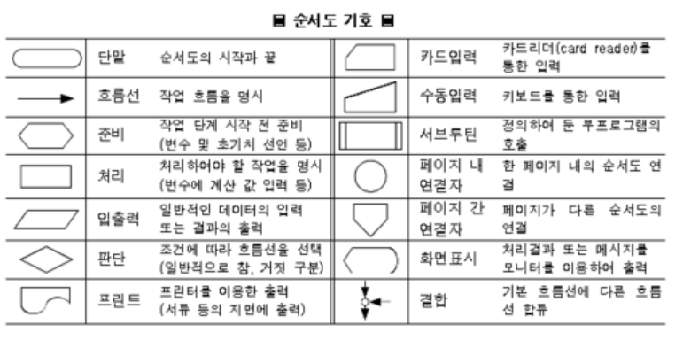
 |  |  |  |  |  | 장소: 식빵 봉투 / 쟁반 / 식탁
 |  |  |  |  |  | 시작 / 끝 : 샌드위치 만들기 시작 > 만들기 끝(먹기)
 |  |  |  |  |  | 동작: 잼 통을 가까이 함 / 잼 통을 원래 자리에 가져다둠 / 뚜껑을 열음 / 뚜껑을 닫음 / 물체를 쥠 / 물체를 놔둠 / 나이프를 닦음
 |  |  |  |  |  | 예 / 아니오 : 식빵의 흰 단면이 거의 보이지 않을 만큼 잼을 펴 발랐는가? / 식탁, 도구가 깨끗하게 닦였는가? / 잼 통이 열렸는가?(닫혔는가?)

냉장고 속에 존재하는
샌드위치 재료 준비하기
샌드위치 만들기
잼 나이프를 땅콩(딸기) 잼 통 속에 넣고,
넓적한 단면으로 땅콩(딸기) 잼을 퍼올림

준비물을 냉장고에서 꺼내서
쟁반 위에 준비
식빵 봉투를 열고 식빵 2조각을 골라
식탁위에 놓기
 |  |  |  |  |  |  |  |  |  |  | 예 |  | 아니오
잼이 퍼올려 졌는가?

모든 준비물이 준비 되었는가?
고른 식빵 조각이, 가장 바깥 조각이 아닌가?
 |  |  |  | 아니오 |  |  |  |  | 아니오

땅콩(딸기) 잼 통을 잡은 손을 놓고,
아무것도 발리지 않은 식빵을 잡는다.

 |  | 예
냉장고 속에 존재하는
샌드위치 재료 준비와 시작 전
정돈하기
 |  |  |  |  |  |  | 예

식탁 : 식빵 2조각과 준비물이 든 쟁반이 올려져 있음
땅콩(딸기) 잼이 뭍은 잼 나이프를
아무것도 발리지 않은
식빵의 희고 넓은 단면에 바름

 |  |  |  |  |  |  |  |  |  |  |  |  | 아니오
쟁반 : 식빵이 든 식빵 봉투 / 잼 나이프 /
잼 이 있는 땅콩 잼 통 / 잼이 있는 딸기 잼 통 / 키친타올
식탁 : 비어있음
식빵의 흰 단면이 본인이 보기에 거의 다 없어졌나?
쟁반에서 땅콩잼을 꺼내 식탁위에 가져옴
본인에게 가깝게 위치 시킴

쟁반 > 식탁 위 옮겨짐
식탁 : 식빵 2조각과
땅콩 잼,
준비물이 든 쟁반이 올려져 있음
 |  |  |  |  |  |  |  |  |  |  |  | 예

식빵 : 흰쪽의 한쪽면만 잼으로 발려짐
식탁 : 땅콩(딸기) 잼 통, 땅콩(딸기) 잼 뚜껑, 식빵 1조각과 준비물이 든 쟁반이 올려져 있음

식탁 : 준비물이 든
쟁반이 올려져 있음

한손으로 땅콩 잼(딸기) 통을 잡고,
다른 손으로 땅콩 잼 뚜껑을
잡아 돌려 열음

아무것도 발리지않은 면이
식탁에 닿도록, 잼이 발린 식빵조각을
내려둠

식탁과 도구를 물로 닦는다.
잼 뚜껑이 잼 통으로 부터 분리 되었는가?
 |  |  |  |  |  |  |  |  | 아니오

손: 한손은 비어있음, 다른 손은
잼나이프를 쥠.
식탁 : 땅콩(딸기) 잼 통, 땅콩 잼 뚜껑, 아무것도 안발린식빵 1조각과, 땅콩(딸기) 잼이 발린 식빵 1조각, 준비물이 든 쟁반이 올려져 있음
깨끗하게 닦였는가?
 |  |  |  | 아니오

 |  |  |  |  |  |  | 예

땅콩 잼 뚜껑을 식탁위에 올려둔다. 땅콩 잼 뚜껑을 놓은 손으로 잼 나이프를
쟁반(식탁)에서 꺼내 쥔다.

 |  | 예
식탁과 도구를 키친타올로 닦는다.
잼 나이프를 물에 닦고,
키친타올로 물기를 없앤다.

식탁 : 식빵 2조각과
땅콩(딸기) 잼 통, 땅콩 잼(딸기) 뚜껑, 준비물이 든 쟁반이 올려져 있음

물기가 없는가?
아니오

 |  |  | 예

파란선 절차와
주황선 절차가 모두
마무리 되었나?
 |  | 예
마무리 되지 않은 곳 부터
다시 시작하기
잼 나이프를 식탁에 둠.
 |  |  |  |  |  |  |  | 아니오

식탁 : 땅콩 잼이 발린 식빵 1조각, 아무것도 발리지 않은 식빵 1조각, 땅콩 잼 통, 땅콩 잼,잼 나이프, 준비물이 들어있는 쟁반이 올려져있음
 |  |  |  |  |  |  | 예

딸기 잼을 쟁반에 가져다 둠

땅콩 잼 뚜껑을 땅콩 잼 통의 입구에 두고,
돌려서 닫은 후, 쟁반에 돌려둠.
식탁 : 땅콩 잼이 발린 식빵 1 조각, 딸기 잼이 발린 식빵 1조각, 준비물이 든 쟁반

딸기 잼 통을 쟁반에서 꺼내
식탁 위로 올려두고, 본인에게
가깝게 위치시킴

식빵 조각을 각각 한손에 들고,
잼이 발려진 단면 끼리 맞붙도록
식빵을 붙임

식탁 : 땅콩 잼이 발린 식빵 1조각, 아무것도 발리지 않은 식빵 1조각, 딸기 잼 통, 잼 나이프, 준비물이 들어있는 쟁반이 올려져있음

식빵이 잼이 뭍은 단면 끼리 붙었는가?
샌드위치 완성!

 |  |  |  |  | 아니오 |  |  | 예

